Структура расчета
МИНИСТЕРСТВО ОБРАЗОВАНИЯ И НАУКИ РОССИЙСКОЙ ФЕДЕРАЦИИ
ФЕДЕРАЛЬНОЕ ГОСУДАРСТВЕННОЕ БЮДЖЕТНОЕ
ОБРАЗОВАТЕЛЬНОЕ УЧРЕЖДЕНИЕ
ВЫСШЕГО ОБРАЗОВАНИЯ
«НАЦИОНАЛЬНЫЙ ИССЛЕДОВАТЕЛЬСКИЙ УНИВЕРСИТЕТ «МЭИ»

КАФЕДРА «АВТОМАТИЗАЦИИ СИСТЕМ УПРАВЛЕНИЯ
 |  | ТЕПЛОВЫМИ ПРОЦЕССАМИ»

 | Аппроксимация функций двух переменных

1. Объемный расход газов определяется по формуле [1]
$$V_{г}=B\left[V_{г}^{0}+1,016\left(α_{эф}^{′}−1\right)V^{0}\right]\left(273+t_{ух}\right)/273$$

где Vг0 - теоретический объем газов, м3/кг; V0 - теоретический объем воздуха, м3/кг; B - расход топлива при номинальной нагрузке котла, кг/c

2. Рассчитаем скорость дымовых газов в электрофильтре по формуле (2)

Где z – количество электрофильтров на блок ( по количеству дымососов , где количество дымососов выбирается из списка 1,2 или 3 штуки на блок);
ω – площадь активного сечения фильтра, м2

3. Скорость дрейфа частиц золы в электрофильтре
$$v=0,25E_{эф}^{2}d_{50}$$

Где Е2эф – эффективная напряженность электрического поля, кВ/м;
d50 – медианный диаметр золы, который соответствует остатку на сите Rd = 50%, м (размер ячейки сита, на котором остается 50% массы золы при ее просеивании)
Эффективная напряженность электрического поля определяется по формуле
$$E_{эф}^{2}=к_{ок}E$$

Где Кок – коэффициент, учитывающий влияние обратной короны

4. Коэффициент вторичного уноса уловленной золы
$$К_{ун}=К_{н}К_{эл}К_{вс}\left[1−0,25\left(u−1\right)\right],$$

Где Kн = 7,5 / H – коэффициент высоты электрода, который учитывает, что при большей высоте электрода Н, м, при его встряхивании часть золы будет подхвачена потоком и не успеет осесть в бункере;
Kэл – коэффициент, который учитывает тип электродов (для современных электродов Кэл = 1,0)
Kвс – коэффициент, который учитывает режим встряхивания электродов. При оптимальном режиме для трехпольных электрофильтров - 1,3, а для четырехпольных - 1,7

1. Параметр золоулавливания при РАВНОМЕРНОМ поле скоростей в электрофильтре

Высота электродов задается по типу фильтра, далее она будет помещена в базу данных со всеми характеристиками для каждого типа электрофильтра, пока задать по умолчанию Н=12м; Lп – далее из базы данных , сейчас задать 3,84 м , u – скорость газов в электрофильтре из пункта 2, ν – скорость дрейфа частиц из пункта 3, Кун – коэффициент вторичного уноса из пункта 5, n – число полей в электрофильтре (далее будет в базе данных по всем характеристикам электрофильтра, пока по умолчанию сделать равным 4).

2. Проскок золы при равномерном поле скоростей в электрофильтре

3. Степень улавливания золы при РАВНОМЕРНОМ поле скоростей

4. Проскок золы через электрофильтр с учетом НЕРАВНОМЕРНОСТИ поля скоростей

рр – проскок золы при равномерном поле скоростей из пункта 6, Пр – параметр золоулавливания из пункта 5.
Значение квадрата отклонения скорости от среднего значения
выбирается исходя из принципа подвода газа к фильтру.
Далее необходимо предоставить выбор из двух вариантов взаимного расположения воздухоподогревателя и электрофильтра:
· Подвод дымовых газов снизу
· Прямой подвод дымовых газов
Если подвод дымовых газов осуществляется снизу, то далее осуществляется выбор количества решеток (одна или 2)
По количеству полей (в данном случае задать n=4, в дальнейшем данные по количеству полей будут в базе данных по всем характеристикам фильтра и будут выбираться по умолчанию для выбранного в начале типа фильтра, Т Е В САМОМ НАЧАЛЕ ПРОГРАММЫ МЫ БУДЕМ ЗНАТЬ n, КОТОРОЕ БУДЕМ ИСПОЛЬЗОВАТЬ ДАЛЕЕ ПО ВСЕМУ ТЕЛУ РАСЧЕТА) и относительной высоте подъемной шахты определяется необходимое значение квадрата отклонения скорости.
Данные в соответствии с табл ниже
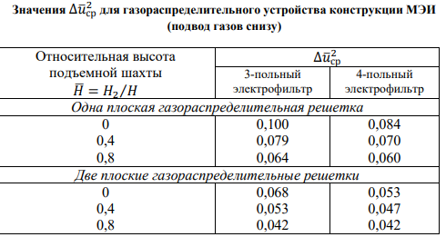
ЭТОТ ВАРИАНТ НЕ НАШ, ПОЭТОМУ ЕГО МОЖНО НЕ ПРОПИСЫВАТЬ ПОДРОБНО.
Если используется прямой подвод дымовых газов, то далее осуществляется выбор количества решеток (одна или 2)(В НАШЕМ СЛУЧАЕ 2)
По количеству полей и вышеуказонному количеству решеток выбирается нужный коэффициент из таблицы ниже. (в нашем случае полей n=4)
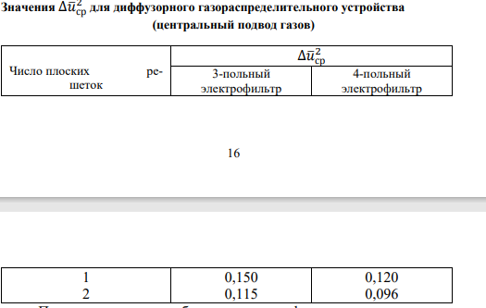

5. Проскок золы через электрофильтр с учетом протечек газов через неактивные и полуактивные зоны электрофильтра.
Определяется в зависимости от числа и типа бункерных перегородок
Сделать выбор схемы бункерных перегородок в виде картинок из данной таблицы:
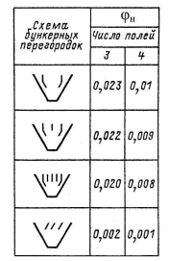
Число полей было задано ранее и в нашем случае равно 4.
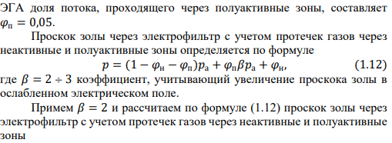
Коэффициенты ϕп и β задаются по данным выше (0,05 и 2 соответственно), как константы в теле программы, ра было посчитано в пункте 8.

6. Степень улавливания золы в электрофильтре

ЕСЛИ СТЕПЕНЬ УЛАВЛИВАНИЯ МЕНЬШЕ 0,99 ВЫВЕСТИ НА ЭКРАН ПРЕДУПРЕЖДАЮЩЕЕ СООБЩЕНИЕ «СТЕПЕНЬ УЛАВЛИВАНИЯ ЗОЛЫ НИЖЕ МИНИМАЛЬНО ДОПУСТИМОГО ЗНАЧЕНИЯ»

7. Концентрация золы на входе в первое поле электрофильтра (до ее улавливания)

Где Vг из пункта 1, Мз – количество образующейся золы и продуктов механического недожога топлива, г/с

аун и механический недожог принять константами по данным выше, низшая теплота сгорания и зольность принимаются по дано, в дальнейшем они будут задаваться автоматически при выборе типа угля в начале расчета (из базы данных)

8. Определим проскок и степень улавливания золы в первом поле электрофильтра

Значения р и n были определены ранее
9. Оптимальный режим встряхивания золы для каждого поля электрофильтра

Определяется по типу топлива, в дальнейшем данные будут поступать из базы данных в соотвествии с выбранным топливом, пока принять как константу со значением
9.2

Площадь осаждения в дальнейшем будет выбираться автоматически из базы данных по типу электрофильтра, пока принять значение Ап=21000/4

Количество газов, поступающих в одно поле рассчитывается по данным пункта 1 и кличеству фильтров z

Концентрация золы на входе в m-тое поле электрофильтра

В нашем фильтре 4 поля, поэтому необходимо посчитать время встряхивания τ и концентрация золы свх для полей с 1 по 4.

На экран необходимо вывести значения степени улавливания золы в электрофильтре, время встряхивания и концентрацию золы для всех полей с 1 по 4.

